Лист1
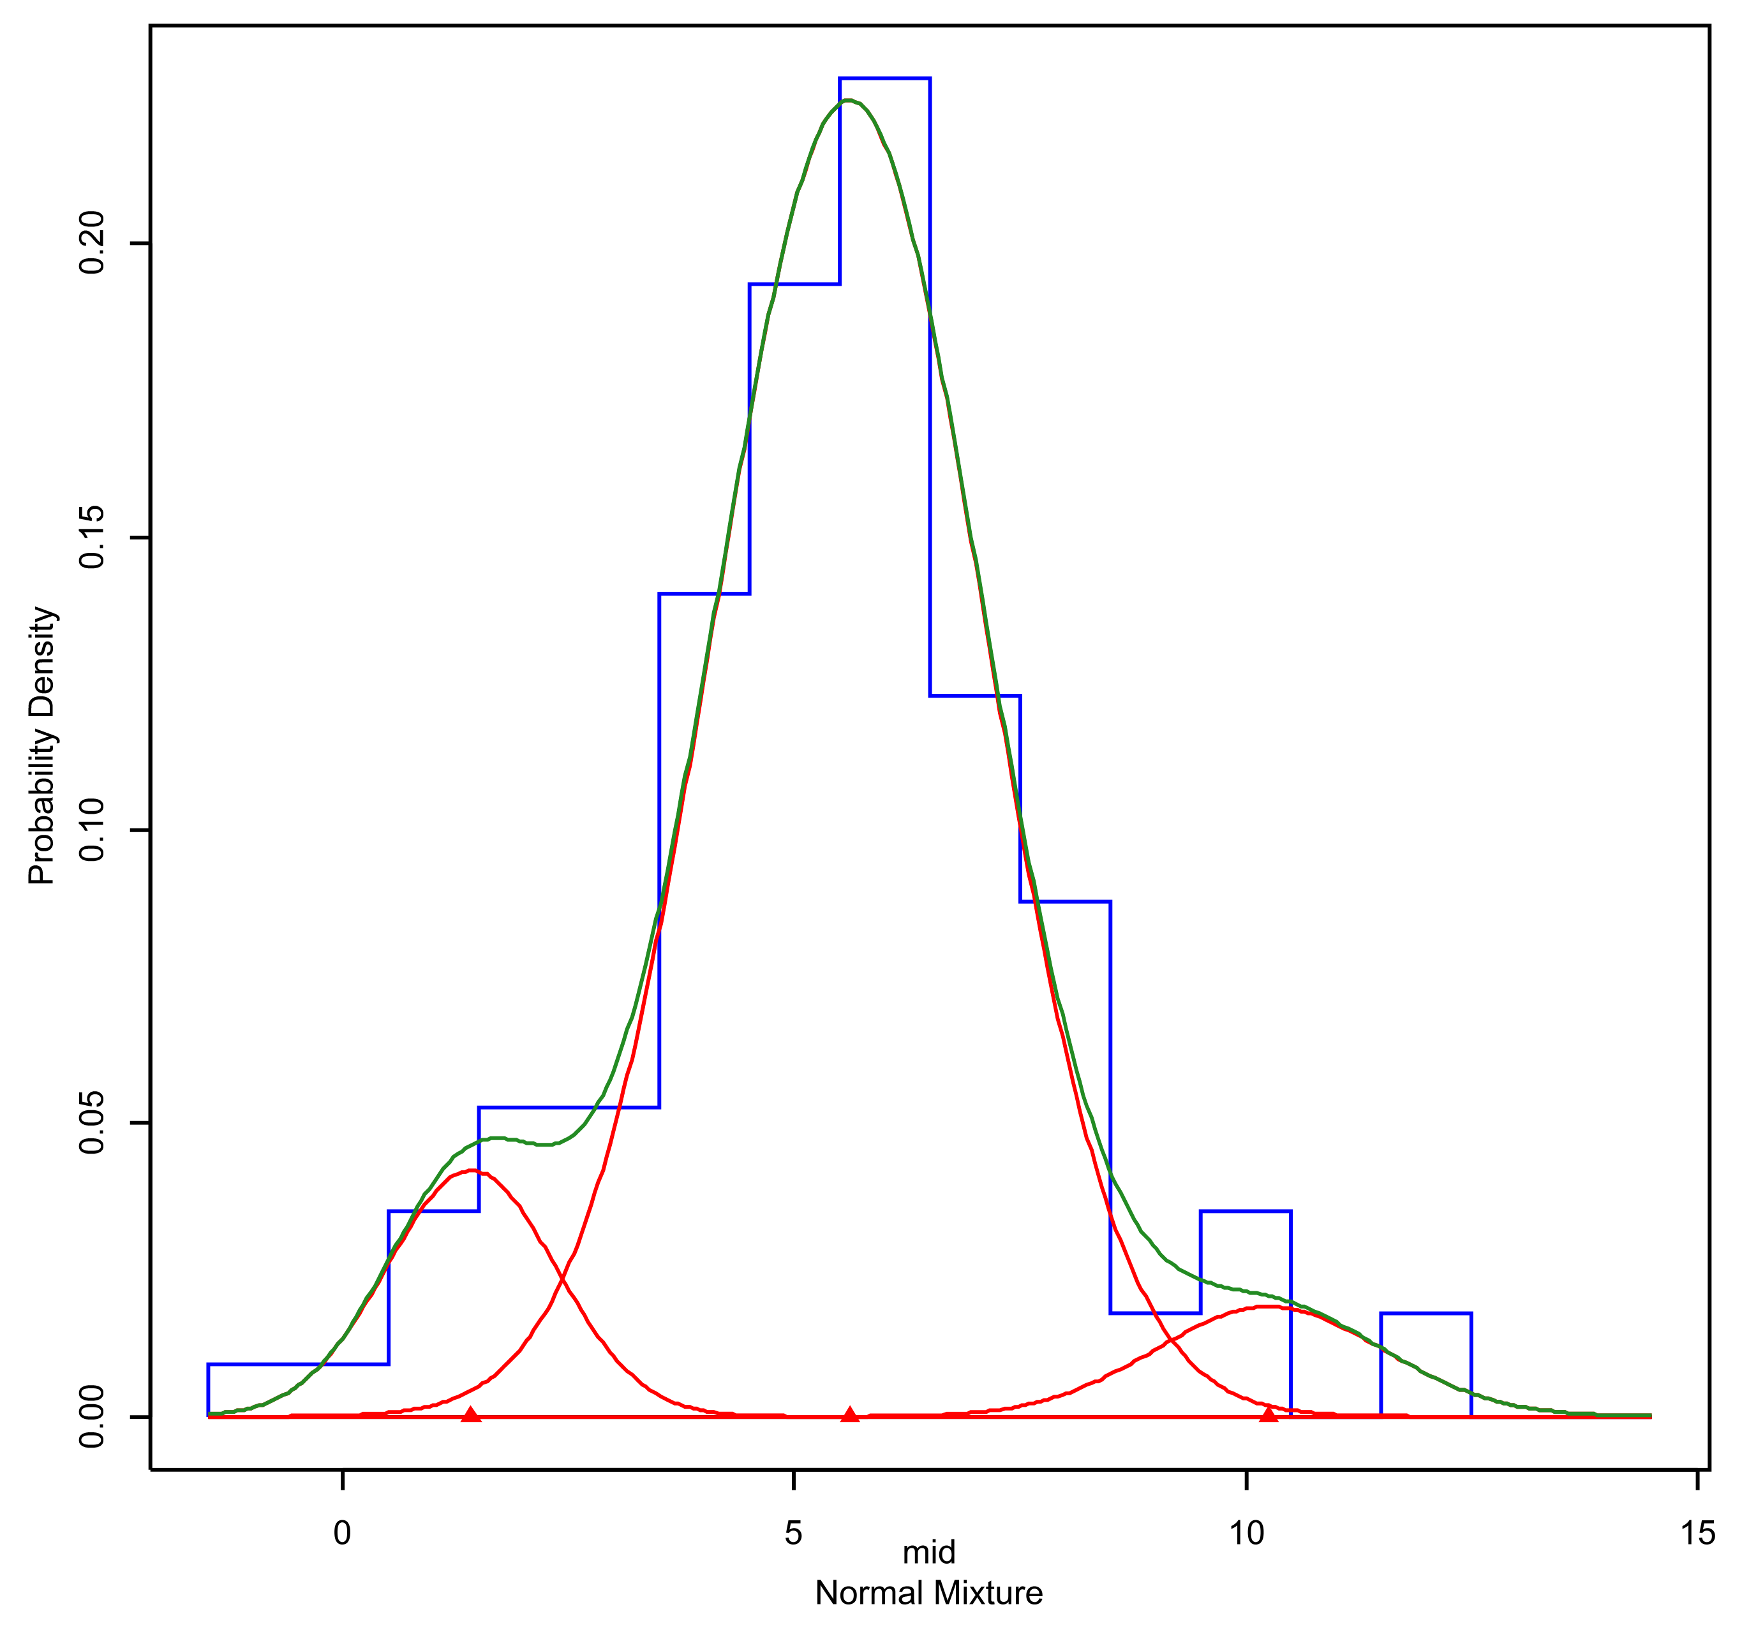
Трансгрессия гауссовых кривых

мю1 (меньше) | 1.417 | А | -0.68521004883
мю2 (больше) | 5.608 | В | -1.8028956008
сигма1 | 0.9399 | С | 12.707404148
сигма2 | 1.4961 | сигмакв1 | 0.88341201
 |  | сигмакв2 | 2.23831521
 |  | мюкв1 | 2.007889
 |  | мюкв2 | 31.449664
 |  | Дискриминант | 38.079396613

 |  | Корни:
 |  | x1 | -5.8184684921
 |  | x2 | 3.1873109311

 |  | Проверка | FALSE
 |  | Результат х | 3.1873109311

 |  |  |  |  |  | Решение

 |  |  |  | Веса распределений
 |  |  |  | w1 | w2 | X* | f1 | f2 | f1-f2
 |  |  |  | 0.09875 | 0.84174 | 2.4289255355 | 0.23775276136 | 0.027891962903 | 3.0433054964E-07

 |  |  |  |  |  | Плотность в искомой точке | 0.023478085185 | 0.023477780854 | похоже на правду

